Hoja1
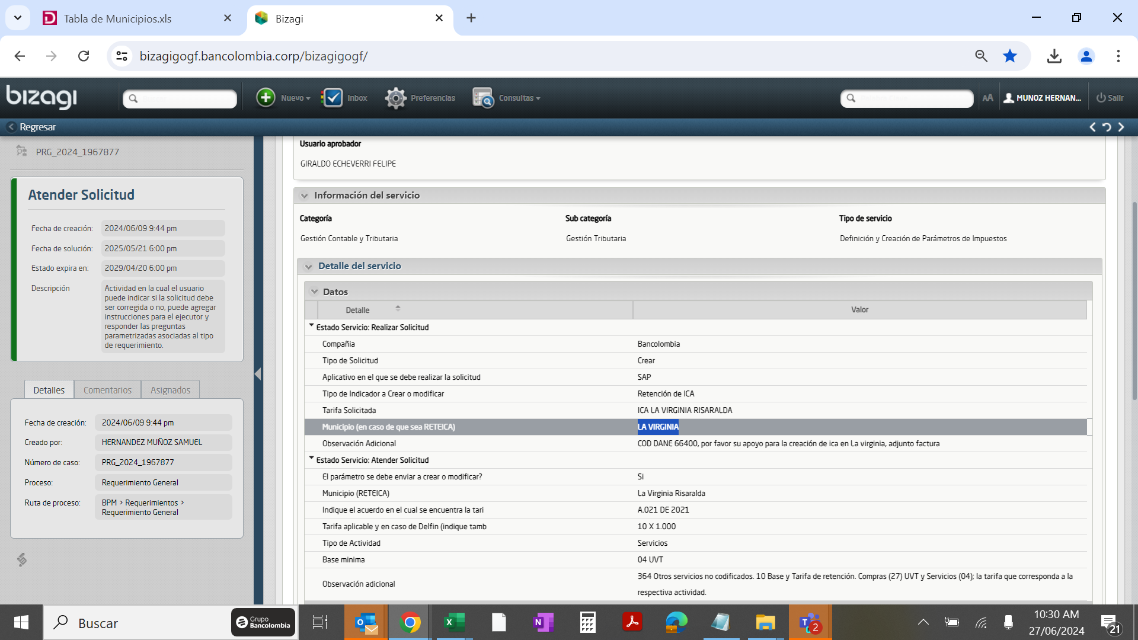
Ps | Tp.retenc. | Denominación | Tope Tipo
CO |  | ReteIca La Virginia Act.Servicios | 188,260

Creación Indicador
Ps | Tp.retenc. | Ret | Indicador de retención | Parte sujeta a retención | Tp.reten. | Clv.Ofic | Denominación | Cuentas Debe | Cuentas Haber | Tope Mínimo Servicio | Region | Provincia | #Caracteres
CO |  | 01 |  | 100 | 1.0000 | ZC | Reteica La Virginia Act.Serv Tar 10xmil | 2503101202 | 2503101202 | 188,260 | 66 | 400 | 39

